Datos personales
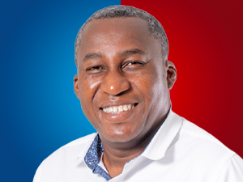

Nombres: | Roberto Emilio
Apellidos: | Cuero Medina
Facebook: | https://www.facebook.com/robertoemilio.cueromedina
Twitter: | @rcuero68
Descripción:

